例6-2
【例6-2】根据表6-1中的数据，NorthWind公司的销售经理需要分析销售额与单价、折扣、数量这三个变量之间的关系，并想了解如果未来某月单价为21.5、折扣为0.15、数量为3510，销售额可能是多少？

多元线性回归模型
销售额与折扣的关系
销售额与数量的关系
销售额与单价的关系
年 | 订购日期 | 单价 | 折扣 | 数量 | 销售额
1996年 | 7月 | 20.562711864 | 0.062711864407 | 1462 | 27861.894965 | 自变量集 |  | R平方 | 调整后的R平方
 | 8月 | 21.557971014 | 0.039130434783 | 1322 | 25485.275 | 单价 | X1 | 0.444136122 | 0.4163429281
 | 9月 | 23.519298246 | 0.024561403509 | 1124 | 26381.4 | 折扣 | X2 | 0.0042588810845 | -0.045528174861
 | 10月 | 21.984931507 | 0.065753424658 | 1738 | 37515.724931 | 数量 | X3 | 0.94628550539 | 0.94359978066
 | 11月 | 27.798484848 | 0.043939393939 | 1735 | 45600.044965 | 单价、折扣 | X1、X2 | 0.44588271888 | 0.38755458402
 | 12月 | 23.818518519 | 0.074074074074 | 2200 | 45239.63 | 单价、数量 | X1、X3 | 0.96751195431 | 0.96409216003
1997年 | 1月 | 24.485882353 | 0.065294117647 | 2401 | 61258.069954 | 折扣、数量 | X2、X3 | 0.95737542118 | 0.95288862341
 | 2月 | 19.084810127 | 0.070253164557 | 2132 | 38483.634977 | 单价、折扣、数量 | X1、X2、X3 | 0.97643559144 | 0.97250819002
 | 3月 | 21.68961039 | 0.047402597403 | 1770 | 38547.22
 | 4月 | 27.902839506 | 0.051234567901 | 1912 | 53032.952454 | 参数：
 | 5月 | 28.153125 | 0.052604166667 | 2164 | 53781.289965 | a | -29090.993204
 | 6月 | 25.587236842 | 0.055263157895 | 1635 | 36362.802477 | b1 | 1359.3478663
 | 7月 | 27.148831169 | 0.064935064935 | 2054 | 51020.857477 | b2 | -213521.63848
 | 8月 | 26.141071429 | 0.057738095238 | 1861 | 47287.669954 | b3 | 27.403599767
 | 9月 | 26.664 | 0.061052631579 | 2343 | 55629.242488
 | 10月 | 26.812075472 | 0.058490566038 | 2679 | 66749.225972 | 单价 | 21.5
 | 11月 | 25.396404494 | 0.048314606742 | 1856 | 43533.808993 | 折扣 | 0.15
 | 12月 | 30.936578947 | 0.074561403509 | 2682 | 71398.428484 | 数量 | 3510
1998年 | 1月 | 32.164407895 | 0.061842105263 | 3466 | 94225.310428 | 销售额预测值 | 64293.375332
 | 2月 | 27.616885246 | 0.042213114754 | 3115 | 99415.287488 |  | 64293.375332
 | 3月 | 27.961111111 | 0.049722222222 | 4067 | 104901.655
 | 4月 | 27.804666667 | 0.052777777778 | 4680 | 123798.68247

 |  | 单价 | 数量
 |  | 20.562711864 | 1462
 |  | 21.557971014 | 1322
 |  | 23.519298246 | 1124
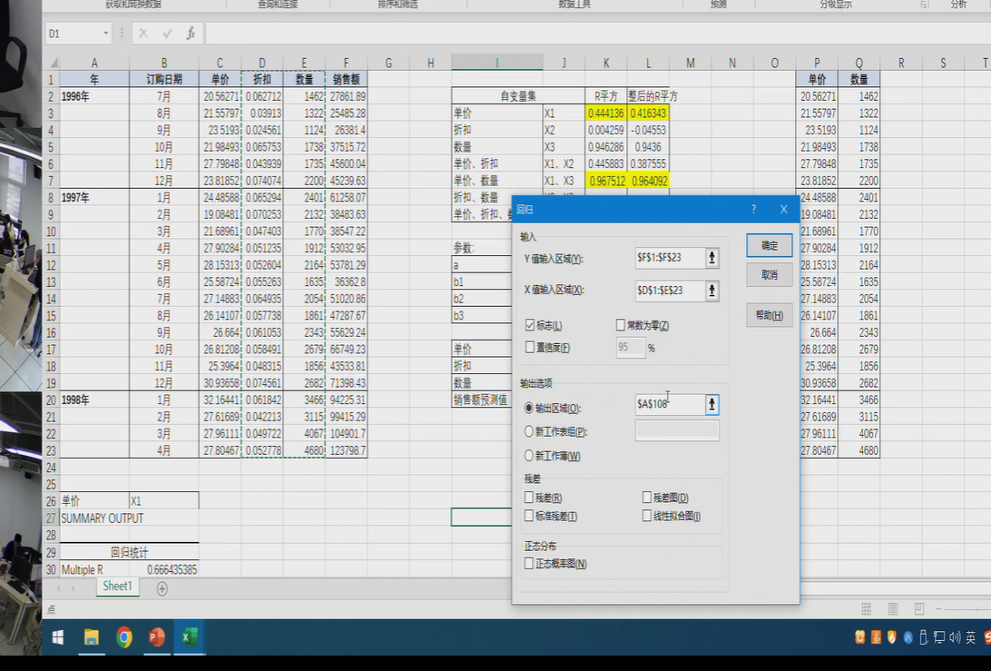
 |  | 21.984931507 | 1738
 |  | 27.798484848 | 1735
 |  | 23.818518519 | 2200
 |  | 24.485882353 | 2401
 |  | 19.084810127 | 2132
 |  | 21.68961039 | 1770
 |  | 27.902839506 | 1912
 |  | 28.153125 | 2164
 |  | 25.587236842 | 1635
 |  | 27.148831169 | 2054
 |  | 26.141071429 | 1861
 |  | 26.664 | 2343
 |  | 26.812075472 | 2679
 |  | 25.396404494 | 1856
 |  | 30.936578947 | 2682
 |  | 32.164407895 | 3466
 |  | 27.616885246 | 3115
 |  | 27.961111111 | 4067
 |  | 27.804666667 | 4680

